Feuil1
comptabiliser la facture
Clic
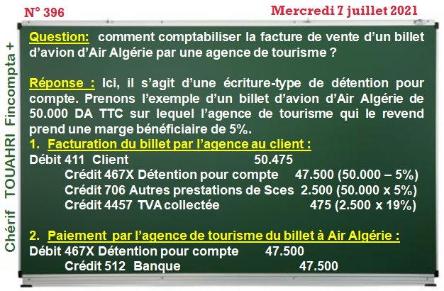

Saisie Le Montant
50,000.00




mois38200@gmail,com

Feuil2
comptabilisation de la facture
Clic

Cpts | DESIGNATION | Montant | Montant
41100 | Client | 50,475.00
467X | Détention pour compte |  | 47,500.00
706 | Autres prestations de Sces |  | 2,500.00
4457 | TVA collectée |  | 475.00
 | P a i e m e n t
467X | Détention pour compte | 47,500.00
512 | Banqu |  | 47,500.00

